商品登録書
【商 品 登 録 書】

 | 区分 |  |  | 1 |  | 新規 |  |  |  |  |  |  |  |  |  |  |  |  |  |  |  |  | 提出者 |  |  | 松本 光 |  |  |  |  | 提出日 |  |  | 2016-04-08

 | JAN |  |  |  |  |  |  | メーカー名 |  |  |  |  | 商品名1 |  |  |  |  |  |  |  |  |  | 商品名2 |  |  |  |  |  |  |  | フレーバー |  | 容量 |  |  | 希望小売価格
 | 458244510031 |  |  |  |  |  |  | テンダリー |  |  |  |  | ミネラル酵素スムージー |  |  |  |  |  |  |  |  |  | - |  |  |  |  |  |  |  | - |  | 豆乳抹茶 |  |  | ¥2,458

 | 商品画像 |  |  |  |  |  |  |  |  |  |  |  |  |  | 大分類CD |  |  |  | 大分類名 |  |  |  |  |  | 棚割CD |  |  | 棚割名 |  |  |  | 中分類CD |  |  | 中分類名
 | 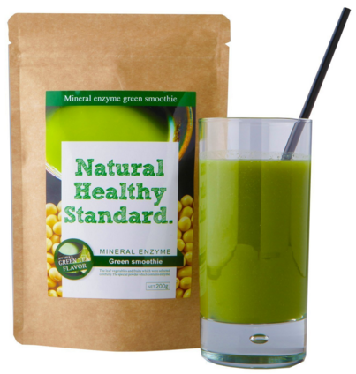 基本画像1枚 |  |  |  |  |  |  |  |  |  |  |  |  |  | 03 |  |  |  | 健康食品 |  |  |  |  |  | 01 |  |  | ダイエット |  |  |  | 030102 |  |  | 酵素

 |  |  |  |  |  |  |  |  |  |  |  |  |  |  | 確定商品CD |  |  |  |  |  |  |  |  |  | 030102 |  |  |  |  |  |  | 0001

 |  |  |  |  |  |  |  |  |  |  |  |  |  |  | 催事CD |  |  |  | クーポンCD |  |  |  |  |  |  |  |  |  | TOPICS CD |  |  |  | 中分類ランキングCD
 |  |  |  |  |  |  |  |  |  |  |  |  |  |  | - |  |  |  | - |  |  |  |  |  |  |  |  |  | - |  |  |  | -

 |  |  |  |  |  |  |  |  |  |  |  |  |  |  | 商品特徴
 |  |  |  |  |  |  |  |  |  |  |  |  |  |  | 手軽に健康的な毎日が叶う、忙しいあなたにピッタリのグリーンスムージー。 大人気の5つのフレーバーを準備しました。

 | 使用方法
 | 栄養補助食品として1日約6g（付属スプーン約2杯分）を目安に、シェイカーに入れて約200cc位まで水または牛乳などを入れてよく混ぜてお召し上がりください。＊付属のスプーンは商品袋の中に内包されています。

 | 追加テキスト

 | 購入可能DS |  |  |  |  |  |  |  |  |  | 購入可能EC |  |  |  |  |  |  |  |  |  | お勧めシーズン |  |  |  | 関連リンク商品JAN
 | 1001 | 1002 | 1003 | 1004 | 1005 | 1006 | 1007 | 1008 | 1009 | 1010 | 5001 | 5002 | 5003 | 5004 | 5005 | 5006 | 5007 | 5008 | 5009 | 5010 | SP | SM | A | W | 商品1 |  |  |  |  | 商品2 |  |  |  |  | 商品3
 | - | - | - | - | - | - | - | - | - | - | - | - | - | - | - | - | - | - | - | - | 1 | 1 | 1 | 1 | - |  |  |  |  | - |  |  |  |  | -

 | 写真1 |  | 写真2 |  | 写真3 |  | 写真4 |  |  | 登録日 |  |  |  |  |  |  |  |  | 掲載開始日 |  |  |  |  |  |  |  | 修正日 |  |  |  |  |  | 掲載終了日
 | 1 |  | - |  | - |  | - |  |  | 2016-04-08 |  |  |  |  |  |  |  |  | 即日 |  |  |  |  |  |  |  | - |  |  |  |  |  | -

